BLITZEN
LABELS ORDER FORM

Trim Code 辅料编号 | Color 颜色 | Sample picture 辅料图片 | version 版本 | SIZE 尺码 | Pcs 个 | USAGE 用途 | STYLE# 服装款号
ASSTDBST1 |  |  | 正常码(core) | XS | 100 | SIZE Label 尺码标 | BLITZEN
 |  |  |  | S | 195
 |  |  |  | M | 330
 | 黑底白字 |  |  | L | 230
 |  |  |  | XL | 120
 |  |  |  | 2XL | 70
 |  |  |  | 3XL | 91
 |  |  |  | 4XL | 80
 |  | 注意尺码标图片仅供参考 |  | Total 总数 | 1216

ASDESLRGW-CN | 黑底白字 | 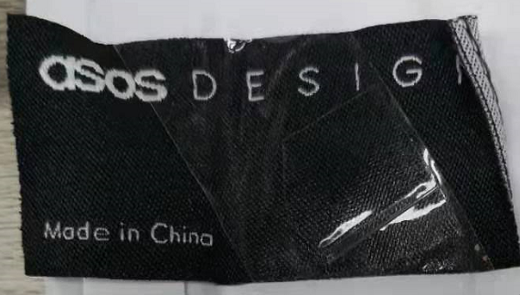 |  | 1200 | 1200 | MAIN LABEL主标 | BLITZEN

 |  | 注意主标图片仅供参考 |  | Total 总数 | 1200
Company Name 公司名称 |  |  |  | Order Date 下单日期 | 2024.6.28

Factory Name 工厂名称 |  |  |  | Telephone 公司电话

Delivery Address (送货地址): | 浙江省 温州市 瓯海区梧田街道育英路383号三楼业务部

Receiver (收件人): | 张献春

Contact #: (收件人电话) | 158 5887 6653

Expect Ship Date 预计收货日期

